Button



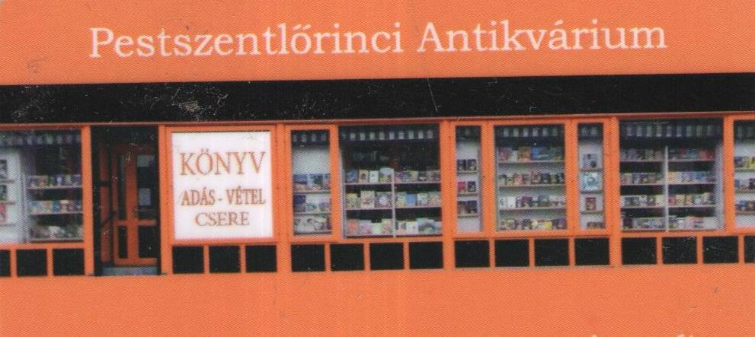
Csapatnév | ellenfél | Játékosnév | Táv. (cm) |  | Csapat- átlag | Csapatnév | ellenfél | Játékosnév | Táv. (cm) |  | Csapat- átlag
SSC fiúk | UTE Ifjonti HÉV | Tüske Milán Márton | CW | 75.9 |  | UTE Ifjonti HÉV | FTC - Ifi fiúk | Pocsai Bálint | CW | 118.2
 |  | Kárpáti Árpád Álmos | CCW | 199.6 |  |  |  | Szarvas Kristóf | CCW | 78.3
 | FTC - Ifi fiúk | Bereznay Bence | CW | 123.2 |  |  | UTE Ifjonti HÉV | Gazdag Zsombor | CW | 32
 |  | Kárpáti Előd Zoltán | CCW | 199.6 |  |  |  | Tatár Lőrinc | CCW | 80.2
 | UTE Ifjonti HÉV | Kárpáti Árpád Álmos | CW | 199.6 |  |  | SSC fiúk | Sámson István | CW | 99
 |  | Drum Zalán | CCW | 32.4 |  |  |  | Gazdag Zsombor | CCW | 199.6
 | FTC - Ifi fiúk | Drum Zalán | CW | 174 |  |  | FTC - Ifi fiúk | Tatár Lőrinc | CW | 42
 |  | Tüske Milán Márton | CCW | 199.6 |  |  |  | Sámson István | CCW | 199.6
 |  | Összesen: |  | 1004.3 | 143.5 |  |  | Összesen: |  | 649.3 | 92.8

Csapatnév | ellenfél | Játékosnév | Táv. (cm) |  | Csapat- átlag
FTC - Ifi fiúk | UTE Ifjonti HÉV | Hegyes Zoltán | CW | 164.8
 |  | Major László | CCW | 199.6
 | SSC fiúk | Major László | CW | 128.8
 |  | Hegyes Zoltán | CCW | 199.6
 | UTE Ifjonti HÉV | Polgár Botond | CW | 199.6
 |  | Schieszler Miklós | CCW | 199.6
 | SSC fiúk | Polgár Botond | CW | 53.4
 |  | Farkas Ádám | CCW | 37.2
 |  | Összesen: |  | 983.0 | 140.4

